GRAFICOS
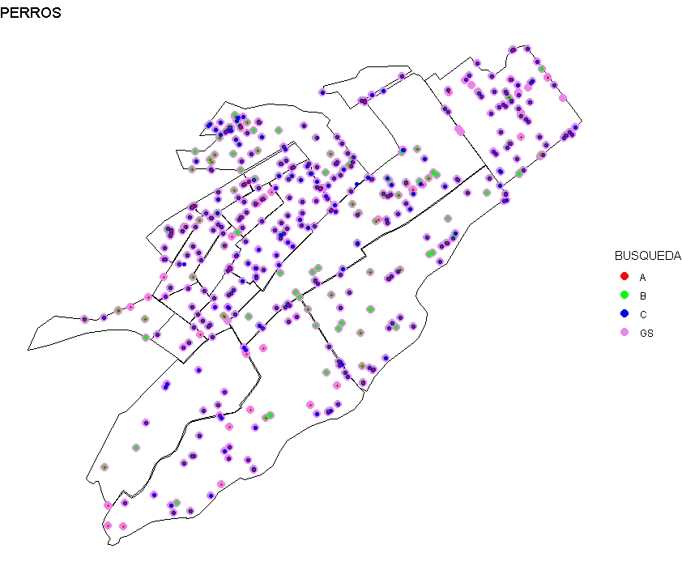
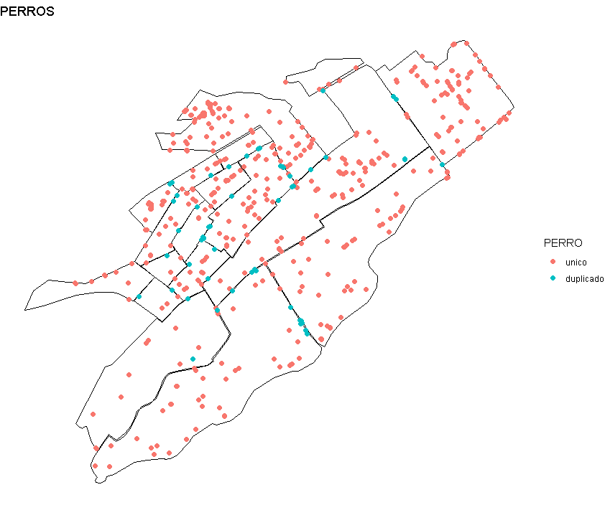
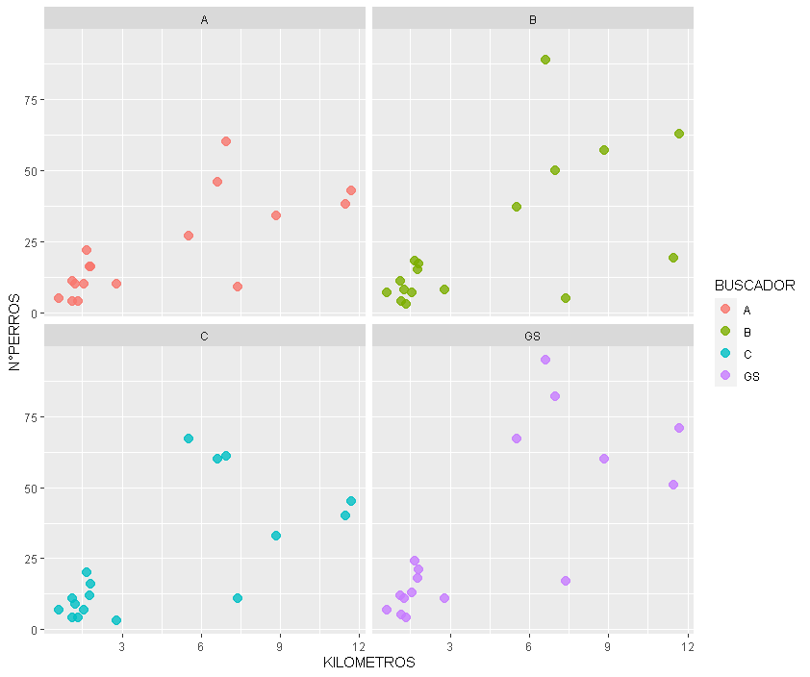
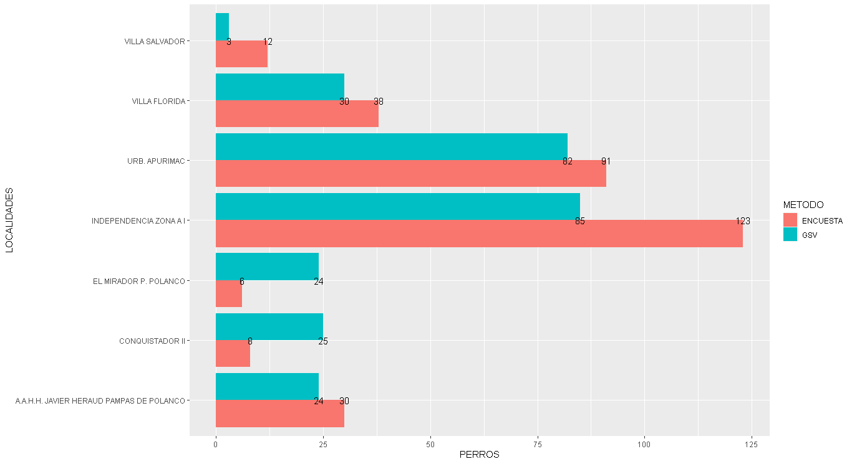
COMPARACION DE PERROS DEAMBULANTES ENCONTRADOS CON GOOGLE STREET VIEW Y LAS ENCUESTAS POR LOCALIDADES

